工作表1
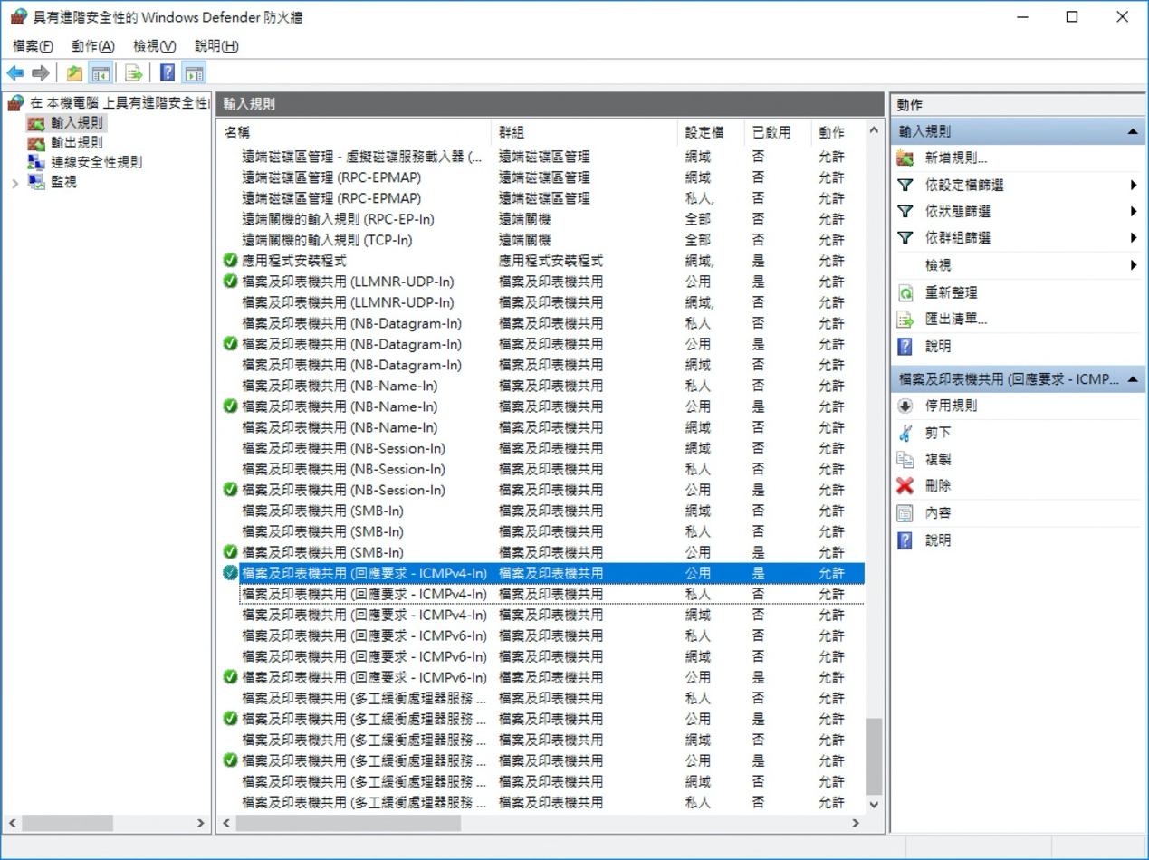
1. 架構 |  | 2. IP
 | SVR 2012 (B) | A: 192.168.1XX.88
 |  | B: 192.168.1XX.1

 | win 10 (A)

3. 連線結果
輸入 | 輸出 | A -> B | B -> A
A on |  | X | V
 | B on | X | X
A on | B on | X | V
適用的設定檔也要注意
A on/B on |  | V | V
 | A on/B on | X | X

會影響到 ping 的設定
結論：輸入有開就可以被 ping 到

